Накладная-№3
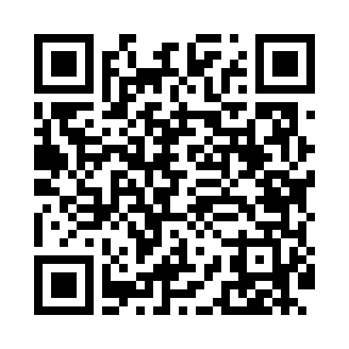
Номер товарно-транспортной накладной: |  |  | Торговый представитель: Kamol aka
Поставщик: Toshkent falcon fly 2 |  |  | Телефон торгового представителя: +998979626299
Дата отгрузки: 06.12.2025 |  |  | Контрагент: """" Klient
Дата консигнации: |  |  | Адрес:
Доставщик: |  |  | Телефон:
Телефон доставщика:
Время заказа: 06.12.2025 10:46:57
№ | Штрих-код | Название товаров (работ,услуг) | Количество | Количество в кейсе | Цена | Сумма
 |  |  | 4 |  |  | 6
1 | 6950335138647 | Металлическая Корзины для фритюра 24-40139 A4 2-014D DB-138-64 | 4 | 4 шт. | 1.50 | 6
Итого: 6$|->UZS: 75,000.00

